Karte
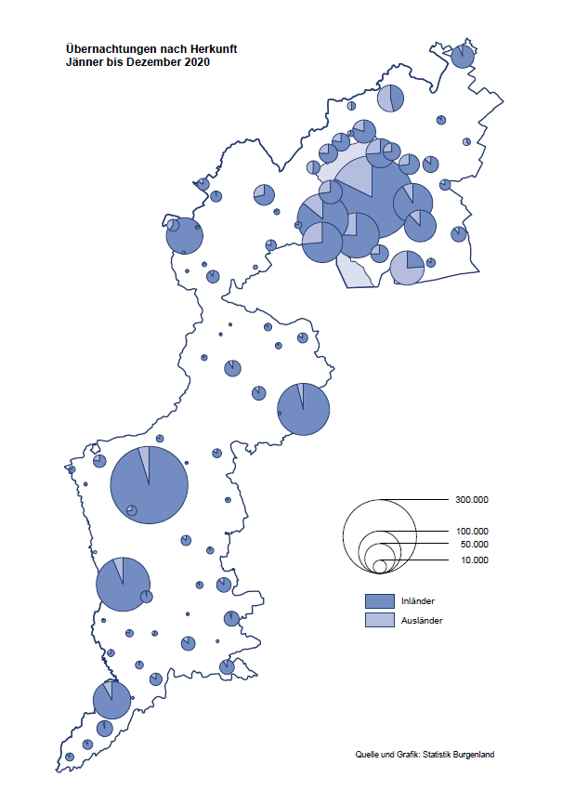

Bgld
Ankünfte nach Unterkunftsart |  |  |  |  |  |  |  | Übernachtungen nach Unterkunftsart |  |  |  |  |  |  |  | Daten für Grafik 2:
Jahr 2020 |  |  |  |  |  |  |  | Jahr 2020 |  |  |  |  |  |  |  |  | Monat | 2020 | 2019 | Ø 2009-2019 | 2019 | 2018 | 2017 | 2016 | 2015 | 2014 | 2013 | 2012 | 2011 | 2010 | 2009

Unterkunftsart | Ankünfte |  |  |  |  |  |  | Unterkunftsart | Übernachtungen |  |  |  |  |  |  |  |  | 2,287,936 | 3,144,232 | 2,972,916 | 3,144,232 | 3,050,564 | 3,092,657 | 3,084,025 | 2,914,691 | 2,912,637 | 2,853,243 | 2,938,655 | 2,933,357 | 2,911,034 | 2,866,984
 | Inländer |  | Ausländer |  | insgesamt |  |  |  | Inländer |  | Ausländer |  | insgesamt
 | 2019 | 2020 | 2019 | 2020 | 2019 | 2020 | % |  | 2019 | 2020 | 2019 | 2020 | 2019 | 2020 | % | Jänner | 1 | 145,353 | 142,561 | 136,069 | 142,561 | 145,246 | 145,386 | 144,674 | 134,038 | 133,981 | 132,179 | 136,230 | 128,519 | 131,684 | 122,258
 |  |  |  |  |  |  |  |  |  |  |  |  |  |  |  | Feber | 2 | 151,431 | 140,588 | 136,576 | 140,588 | 142,295 | 142,728 | 145,581 | 135,782 | 142,631 | 131,305 | 135,387 | 132,050 | 130,518 | 123,475
Burgenland | 881,337 | 639,942 | 232,783 | 97,978 | 1,114,120 | 737,920 | -33.8% | Burgenland | 2,437,037 | 1,922,943 | 707,195 | 364,993 | 3,144,232 | 2,287,936 | -27.2% | März | 3 | 64,358 | 163,253 | 154,900 | 163,253 | 168,732 | 155,317 | 173,021 | 148,988 | 147,200 | 164,265 | 148,907 | 139,865 | 155,416 | 138,932
Gewerbl. Beherbergungsbetrieb | 661,319 | 443,051 | 157,278 | 60,098 | 818,597 | 503,149 | -38.5% | Gewerbl. Beherbergungsbetrieb | 1,462,619 | 1,087,644 | 427,056 | 201,713 | 1,889,675 | 1,289,357 | -31.8% | April | 4 | 5,072 | 244,826 | 211,740 | 244,826 | 224,025 | 232,034 | 202,440 | 201,029 | 212,756 | 185,187 | 215,698 | 211,430 | 193,387 | 206,323
5/4-Stern | 445,485 | 270,699 | 93,356 | 32,603 | 538,841 | 303,302 | -43.7% | 5/4-Stern | 1,003,387 | 677,270 | 261,359 | 121,062 | 1,264,746 | 798,332 | -36.9% | Mai | 5 | 46,179 | 283,418 | 289,160 | 283,418 | 306,488 | 278,950 | 328,809 | 292,559 | 285,056 | 297,188 | 278,023 | 257,616 | 283,574 | 289,084
3-Stern | 180,302 | 141,096 | 54,796 | 21,796 | 235,098 | 162,892 | -30.7% | 3-Stern | 376,145 | 334,950 | 136,173 | 64,656 | 512,318 | 399,606 | -22.0% | Juni | 6 | 233,437 | 353,757 | 311,846 | 353,757 | 312,160 | 347,452 | 298,750 | 304,686 | 319,646 | 276,693 | 292,628 | 343,074 | 294,830 | 286,635
2/1-Stern | 35,532 | 31,256 | 9,126 | 5,699 | 44,658 | 36,955 | -17.2% | 2/1-Stern | 83,087 | 75,424 | 29,524 | 15,995 | 112,611 | 91,419 | -18.8% | Juli | 7 | 447,640 | 430,134 | 420,827 | 430,134 | 431,967 | 436,808 | 437,717 | 417,086 | 403,168 | 408,674 | 409,575 | 413,893 | 419,841 | 420,238
Privatquartier nicht auf Bauernhof | 33,568 | 29,702 | 11,831 | 6,042 | 45,399 | 35,744 | -21.3% | Privatquartier nicht auf Bauernhof | 76,142 | 75,371 | 38,922 | 24,457 | 115,064 | 99,828 | -13.2% | Aug | 8 | 546,671 | 513,292 | 504,983 | 513,292 | 486,508 | 503,565 | 510,434 | 483,048 | 494,104 | 488,499 | 519,743 | 517,405 | 525,560 | 512,657
Privatquartier auf Bauernhof | 16,477 | 13,898 | 5,475 | 2,349 | 21,952 | 16,247 | -26.0% | Privatquartier auf Bauernhof | 42,909 | 39,334 | 23,292 | 11,308 | 66,201 | 50,642 | -23.5% | Sept | 9 | 369,853 | 301,838 | 285,692 | 301,838 | 294,404 | 306,558 | 299,008 | 282,739 | 260,716 | 264,879 | 291,135 | 281,631 | 278,944 | 280,762
Campingplatz | 92,529 | 91,420 | 32,552 | 16,662 | 125,081 | 108,082 | -13.6% | Campingplatz | 267,720 | 286,323 | 101,081 | 58,000 | 368,801 | 344,323 | -6.6% | Okt | 10 | 203,553 | 225,667 | 212,345 | 225,667 | 217,367 | 218,450 | 217,470 | 203,272 | 206,019 | 203,858 | 211,959 | 211,883 | 214,636 | 205,217
Kurheim der Sozialvers.träger | 4,461 | 3,558 | 19 | 13 | 4,480 | 3,571 | -20.3% | Kurheim der Sozialvers.träger | 121,162 | 92,010 | 435 | 324 | 121,597 | 92,334 | -24.1% | Nov | 11 | 46,036 | 193,867 | 174,715 | 193,867 | 183,958 | 181,241 | 179,370 | 171,475 | 171,477 | 179,421 | 179,009 | 165,174 | 163,604 | 153,273
Private und öffentliche Kurheime | 22,223 | 14,246 | 213 | 195 | 22,436 | 14,441 | -35.6% | Private und öffentliche Kurheime | 326,086 | 199,545 | 1,969 | 1,534 | 328,055 | 201,079 | -38.7% | Dez | 12 | 28,353 | 151,031 | 134,062 | 151,031 | 137,414 | 144,168 | 146,751 | 139,989 | 135,883 | 121,095 | 120,361 | 130,817 | 119,040 | 128,130
Jugendherberge | 8,043 | 2,716 | 2,772 | 626 | 10,815 | 3,342 | -69.1% | Jugendherberge | 21,828 | 5,991 | 4,994 | 1,221 | 26,822 | 7,212 | -73.1%
Ferienwohnung, Ferienhaus | 35,602 | 35,735 | 18,710 | 10,286 | 54,312 | 46,021 | -15.3% | Ferienwohnung, Ferienhaus | 103,775 | 123,729 | 98,072 | 61,850 | 201,847 | 185,579 | -8.1% | Überschrift1: | Übernachtungen im Burgenland 2015
Sonstige Unterkunft | 7,115 | 5,616 | 3,933 | 1,707 | 11,048 | 7,323 | -33.7% | Sonstige Unterkunft | 14,796 | 12,996 | 11,374 | 4,586 | 26,170 | 17,582 | -32.8% | Überschrift2: | im Vergleich zu 2015 und Ø 2005-2015

Übernachtungen im Jahr nach Unterkunftsarten
Übernachtungen nach Monaten
 |  |  |  |  |  |  |  |  |  |  |  |  |  |  |  | Daten für Grafik 1:
 |  |  |  |  |  |  |  |  |  |  |  |  |  |  |  |  | 2020 | 2019
 |  |  |  |  |  |  |  |  |  |  |  |  |  |  |  | 5/4-Stern | 798,332 | 1,264,746
 |  |  |  |  |  |  |  |  |  |  |  |  |  |  |  | 3-Stern | 399,606 | 512,318
 |  |  |  |  |  |  |  |  |  |  |  |  |  |  |  | 2/1-Stern | 91,419 | 112,611
 |  |  |  |  |  |  |  |  |  |  |  |  |  |  |  | Privatquartier | 150,470 | 181,265
 |  |  |  |  |  |  |  |  |  |  |  |  |  |  |  | Campingplatz | 344,323 | 368,801
 |  |  |  |  |  |  |  |  |  |  |  |  |  |  |  | Kurheim, Erhol. | 293,413 | 449,652
 |  |  |  |  |  |  |  |  |  |  |  |  |  |  |  | Sonst. Unterk. | 210,373 | 254,839

 |  |  |  |  |  |  |  |  |  |  |  |  |  |  |  | Kontrolle | 2,287,936 | 3,144,232

6 |  |  |  |  |  |  |  |  | 7

Gemeinde20
Die 20 Gemeinden mit den meisten Übernachtungen
Jahr 2020

Gemeinde | Ankünfte |  |  | Übernachtungen
 | 2019 | 2020 | % | 2019 | 2020 | %

Podersdorf am See | 143,450 | 120,342 | -16.1% | 428,417 | 378,898 | -11.6%
Bad Tatzmannsdorf | 106,604 | 71,190 | -33.2% | 500,456 | 327,865 | -34.5%
Stegersbach | 98,846 | 59,207 | -40.1% | 250,675 | 158,194 | -36.9%
Lutzmannsburg | 112,930 | 59,895 | -47.0% | 260,076 | 147,969 | -43.1%
Rust | 64,381 | 47,456 | -26.3% | 170,883 | 143,281 | -16.2%
Illmitz | 45,562 | 33,170 | -27.2% | 144,929 | 112,204 | -22.6%
Mörbisch am See | 37,480 | 27,793 | -25.8% | 110,023 | 88,570 | -19.5%
Frauenkirchen | 66,576 | 38,898 | -41.6% | 127,115 | 84,981 | -33.1%
Jennersdorf | 42,569 | 32,692 | -23.2% | 91,435 | 77,655 | -15.1%
Bad Sauerbrunn | 14,201 | 7,502 | -47.2% | 119,861 | 72,842 | -39.2%
Pamhagen | 18,738 | 12,169 | -35.1% | 85,282 | 63,561 | -25.5%
Sankt Andrä am Zicksee | 9,759 | 8,077 | -17.2% | 73,006 | 54,860 | -24.9%
Neusiedl am See | 27,828 | 17,546 | -36.9% | 60,072 | 46,136 | -23.2%
Parndorf | 44,637 | 23,309 | -47.8% | 61,446 | 38,637 | -37.1%
Oggau am Neusiedler See | 10,397 | 9,369 | -9.9% | 31,766 | 30,259 | -4.7%
Jois | 17,356 | 10,410 | -40.0% | 39,755 | 29,309 | -26.3%
Kittsee | 2,596 | 1,670 | -35.7% | 38,569 | 28,433 | -26.3%
Eisenstadt | 32,583 | 10,888 | -66.6% | 62,879 | 23,081 | -63.3%
Gols | 13,921 | 10,217 | -26.6% | 29,631 | 22,894 | -22.7%
Purbach am Neusiedler See | 10,091 | 7,324 | -27.4% | 24,203 | 18,886 | -22.0%

Die 10 Gemeinden mit den meisten Übernachtungen im Jahr
 |  |  |  |  |  |  |  | Daten für Grafik: | 2019 | 2020 | 2019 | 2020
 |  |  |  |  |  |  | 1 | Podersdorf am See | 428,417 | 378,898 | 45.6 | 54.5
 |  |  |  |  |  |  | 2 | Bad Tatzmannsdorf | 500,456 | 327,865 | 53.2 | 47.1
 |  |  |  |  |  |  | 3 | Stegersbach | 250,675 | 158,194 | 26.7 | 22.7
 |  |  |  |  |  |  | 4 | Lutzmannsburg | 260,076 | 147,969 | 27.7 | 21.3
 |  |  |  |  |  |  | 5 | Rust | 170,883 | 143,281 | 18.2 | 20.6
 |  |  |  |  |  |  | 6 | Illmitz | 144,929 | 112,204 | 15.4 | 16.1
 |  |  |  |  |  |  | 7 | Mörbisch am See | 110,023 | 88,570 | 11.7 | 12.7
 |  |  |  |  |  |  | 8 | Frauenkirchen | 127,115 | 84,981 | 13.5 | 12.2
 |  |  |  |  |  |  | 9 | Jennersdorf | 91,435 | 77,655 | 9.7 | 11.2
 |  |  |  |  |  |  | 10 | Bad Sauerbrunn | 119,861 | 72,842 | 12.7 | 10.5
 |  |  |  |  |  |  |  | restliche Gemeinden | 940,362 | 695,477 | 100.0 | 100.0

 |  |  |  |  |  |  |  | Insgesamt | 3,144,232 | 2,287,936

16

